Sheet1
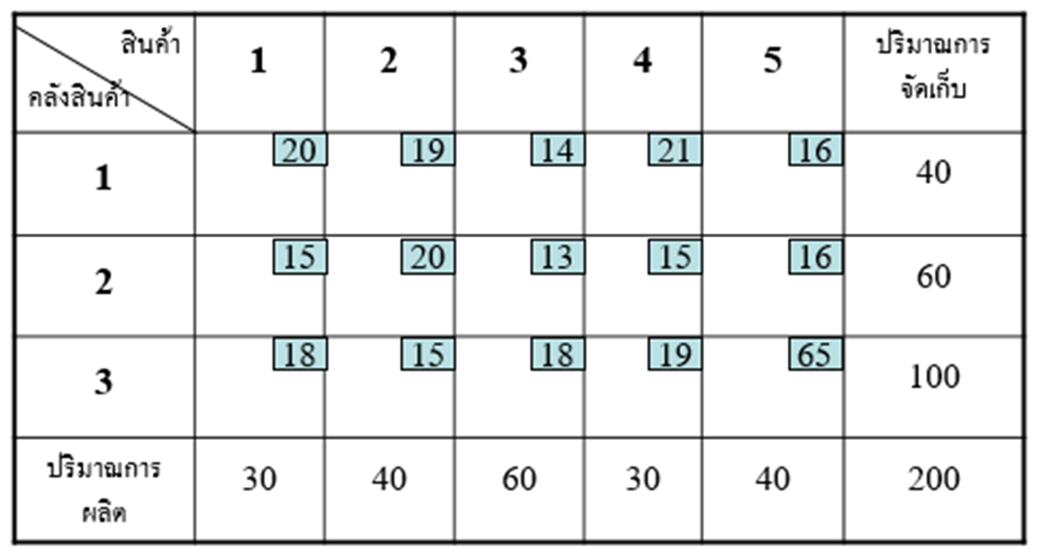

total cost | 3130

 |  |  | product |  |  | ความจุ
Warehouse | 1 | 2 | 3 | 4 | 5
1 | 20 | 19 | 14 | 21 | 16 | 40
2 | 15 | 20 | 13 | 15 | 16 | 60
3 | 18 | 15 | 18 | 19 | 65 | 100
จำนวนสินค้า | 30 | 40 | 60 | 30 | 40 | 200

 |  |  | product |  |  | ความจุ
Warehouse | 1 | 2 | 3 | 4 | 5 | คลัง
1 | 0 | 0 | 0 | 0 | 40 | 40 | 40
2 | 0 | 0 | 60 | 0 | 0 | 60 | 60
3 | 30 | 40 | 0 | 30 | 0 | 100 | 100
จำนวนสินค้า | 30 | 40 | 60 | 30 | 40 | 200

 | 30 | 40 | 60 | 30 | 40

